Sheet1
1. Cài đặt và chạy Tool

 | Copy nguyên folder [PCLCountTool] xuống máy local

 | double click vào file [PCLCountTool.bat] để chạy tool

2. Cách sử dụng tool

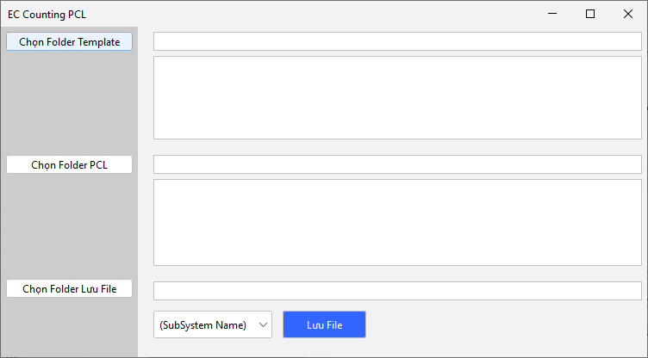
copy đường dẫn folder chứa các file template vào text field

khi focus out input field trên thì đường dẫn của các file sẽ hiển thị ở đây

copy đường dẫn folder chứa các file PCL vào text field

khi focus out input field trên thì đường dẫn của các file sẽ hiển thị ở đây

copy đường dẫn folder output để tool sinh các file ở đường dẫn này

Sau khi nhập đủ 3 field trên thì bấm nút [Lưu file] để tool đếm PCL và sinh file từ các template file
Combo box chọn SubSystem

 | Ví dụ:

C:\USERS\ANDT\DOCUMENTS\PCLCOUNTTOOLEC41\TC
├───Output
├───PCL
│ D3.1.2_単体テストチェックリスト（マトリクス）（KUKM_G_39_カレンダーマスタ管理）_VN.xlsx
│
└───Template
D3.1.3 単体テスト品質データ総括表（画面ID_画面NAME）_VN.xlsx
D5.1 簡易バグ管理表（画面ID_画面NAME）_VN.xlsx
D5.2_単体テスト検証結果（画面ID_画面NAME）_VN.xlsx

Lưu ý: nếu không nhập folder template thì tool chỉ xuất ra file kết quả
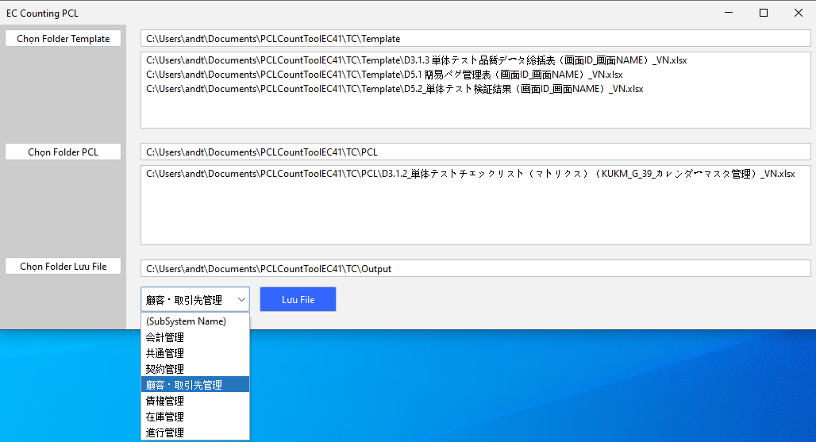

Bắt Buộc

Bắt Buộc

Subsystem Name là bắt Buộc nếu có nhập đường dẫn folder Template

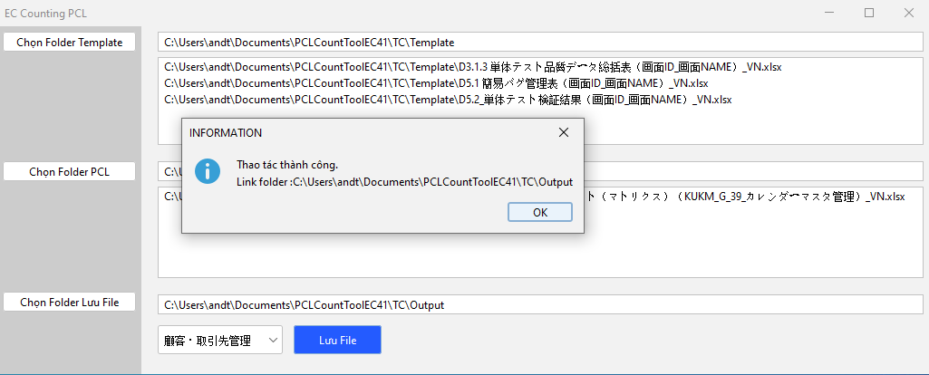

 |  | Folder Output sẽ tự động mở và sẽ có các file cần thiết

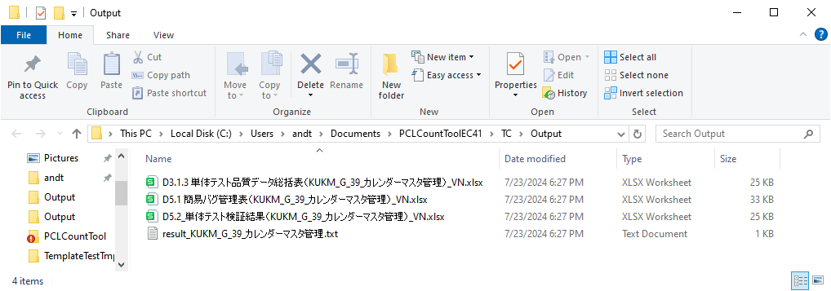

file kết quả đếm PCL

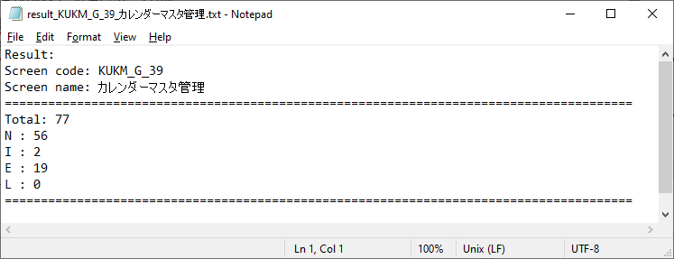

3. Tool làm được những gì

 | - Sửa tên 3 file theo format "[code màn hình]_[tên màn hình]"
 |  | Lưu ý: tên và code được lấy từ sheet thứ 2 của file PCL nên PCL bắt buộc phải hoàn thành
 | - Điền tên và ngày (format yyyy/M/dd) hiện tại ở sheet [変更履歴] của cả 3 file
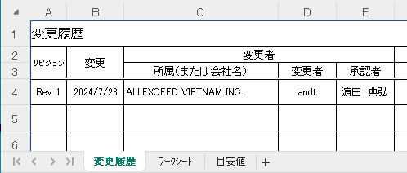

 |  | Lưu ý: tool sẽ lấy tên user đăng nhập để điền
 |  |  | System.getProperty("user.name")

 | - Điền tên vào sheet ẩn [ヘッダー]

 | - Đếm số lượng N E I L từ file PCL và điền vào file [D3.1.3 単体テスト品質データ総括表]
 | - Sửa tên màn hình [プログラム名称]

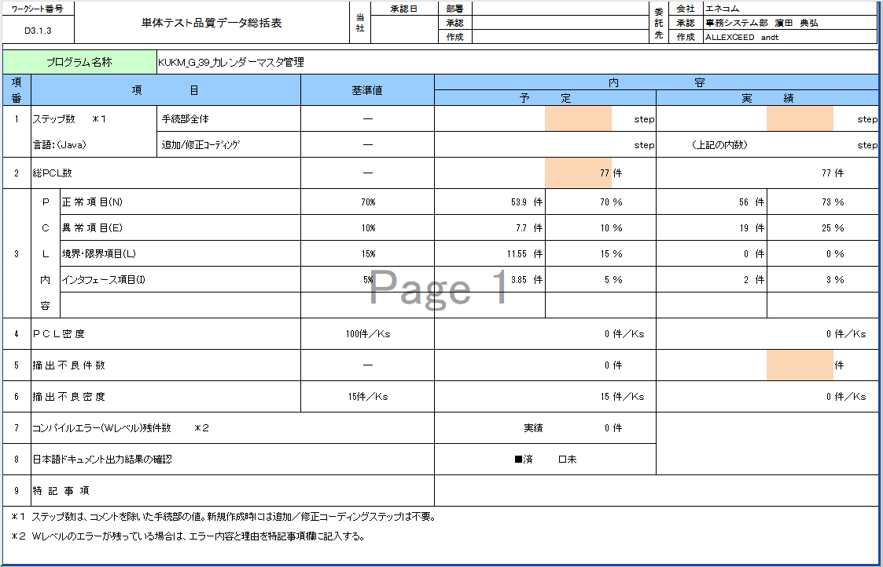

 | - Sửa tên [プログラム名] và [Ten サブシステム sub system] ở file [D5.1 簡易バグ管理表] theo format "[code màn hình]_[tên màn hình]"

4. Tool chưa làm được những gì

 | - Ở file [D5.2_単体テスト検証結果] chưa đổi tên ở object shape

 | Nhờ mọi người tự điền giúp các chỗ đã liệt kê trên

